評価シートVer.1.20(組織人間力)_20170209現在
✦✦✦ Triết lý kinh doanh ✦✦✦
① Thử thách để có những đóng góp nổi bật
● Cố gắng đóng góp tích cực vào sự phát triển của khách hàng và xã hội.
●Hyperion sẽ nố lực để cung cấp những giá trị tuyệt vời nhất đáp ứng nhu cầu, thị hiểu của khách hàng và xã hội
✦✦✦ Triết lý kinh doanh✦✦✦
② Phát huy năng lực khi làm việc cũng như khi làm việc nhóm
●Những thành viên trong Hyperion luôn ý thức một cách nghiêm túc mình là đại diện cho toàn thể công ty Hyperion luôn nỗ lực hết mình với trách nhiệm và sự tự hào để mang lại những giá trị tốt nhất đến khách hàng ●Các thành viên luôn hỗ trợ để cùng nhau phát triển mang lại thành công cho toàn thể công ty.
✦✦✦ Triết lý kinh doanh✦✦✦
③ Tìm ra môi trường làm việc đem lại niềm vui cho toàn thể nhân viên
● Mọi người cùng cố gắng xây dựng môi trường làm việc vui vẻ, thoải mái để bất cứ ai khi vào Hyperion cũng cảm thấy thật vui khi được làm việc ở đây.
●Chúng tôi đang cố gắng xây dựng một môi trường có: Một công việc ý nghĩa, nhiều cơ hội phát triển, những người đồng nghiệp xuất sắc, tận tâm, phần thưởng xứng đáng cho những người xuất sắc.
●Những người đồng nghiệp trở thành những người bạn cùng chia sẻ với nhau những câu chuyện trong cuộc sống
 |  |  |  |  |  | Danh mục |  |  | max | Tự đánh giá | Lần 1 | Lần 2
 |  |  |  |  |  | Xử lý công việc |  |  | 57 | 57 | 0 | 0
 |  |  |  |  |  | Thái độ làm việc |  |  | 19 | 19 | 0 | 0
 |  |  |  |  |  | Làm việc nhóm |  |  | 10 | 10 | 0 | 0
 |  |  |  |  |  | Tuân thủ quy định |  |  | 5 | 5 | 0 | 0
 |  |  |  |  |  | Tổng |  |  | 91 | 91 | 0 | 0

 |  |  |  |  |  |  |  | S | A | B | C | D | S | A | B | C | D
 |  | Danh mục | Năng lực cần thiết | Quan điểm | Tự đánh giá | Đánh giá lần 1 | Đánh giá lần 2 | Xuất sắc | Giỏi | Khá | Trung bình | Kém | Xuất sắc | Giỏi | Khá | Trung bình | Kém
1 | 3 | Thái độ làm việc | Tính kỷ luật | Tự quản lý thời gian của bản thân, ngoại trừ trường hợp bất khả kháng không được vắng mặt hoặc đi muộn | 3 |  |  |  |  | 3 | 1 | 0 | - | - | Ngoại trừ những trường hợp bất khả kháng (tai nạn, tắc đường) hạn chế đi muộn, vắng mặt. Trong trường hợp đi muộn hoặc vắng mặt phải thông báo cho cấp trên (hoặc người có liên quan) trước giờ làm việc để đảm bảo không gây ảnh hưởng đến công việc. | Không quản lý được thời gian của bản thân dẫn đến đi muộn hoặc vắng mặt, nhưng đã thông báo cho cấp trên trước giờ làm việc để không gây ảnh hưởng đến công việc. | Không quản lý được thời gian của bản thân dẫn đến đi muộn hoặc vắng mặt, nhưng cũng không thông báo cho cấp trên và gây ảnh hưởng đến công việc.
2 | 3 | Thái độ làm việc | Tính kỷ luật | Bạn có đến sớm để chuẩn bị công việc trước khi bắt đầu? Và bạn có đang hành động để tạo ra một môi trường làm việc thoải mái không? | 5 |  |  |  | 5 | 3 | 1 | 0 | - | Luôn chuẩn bị mọi thứ sẵn sàng trước để có thể bắt đầu công việc. Có ý thức xây dựng môi trường làm việc thoải mái (đến sớm dọn dẹp văn phòng trước giờ làm việc). | Luôn chuẩn bị mọi thứ sẵn sàng trước để có thể bắt đầu công việc. | Đôi khi không chuẩn bị trước, do đó công việc không thể bắt đầu đúng giờ. | Hầu như không có sự chuẩn bị trước và công việc không thể bắt đầu đúng giờ. Mặc dù có sự nhắc nhở nhưng cũng không cải thiện.
3 | 1 | Thái độ làm việc | Tác phong kinh doanh | Khi trả lời điện thoại của khách hàng hoặc khi có khách đến có tiếp đón một cách nhiệt tình, nhanh nhẹn để nâng cao hình ảnh của công ty không? | 3 |  |  |  |  | 3 | 1 | 0 |  |  | Cho dù là khách hàng nào cũng tiếp đón một cách niềm nở, vui vẻ. | Có thái độ kiêu căng, ngạo mạn, phớt lờ và bất lịch sự với khách hàng. Sau khi được nhắc nhở đã chú ý thay đổi | Có thái độ kiêu căng, ngạo mạn, phớt lờ và bất lịch sự với khách hàng. Mặc dù có sự nhắc nhở nhưng không cải thiện.
4 | 2 | Thái độ làm việc | Tự trưởng thành | Trong công việc cũng như trong các mối quan hệ xã hội với mọi người bạn có hành động một cách lý trí và không để cảm xúc chi phối không? | 3 |  |  |  |  | 3 | 1 | 0 | - | - | Cho dù có vấn đề gì xảy ra cũng không bối rối, hoảng loạn, có thể bình tĩnh giải quyết. Có thể điều khiển cảm xúc của bản thân. | Có khả năng làm chủ cảm xúc của bản thân cho dù có bất cứ vấn đề gì xảy ra, nhưng vẫn có khuynh hướng thể hiện cảm xúc ra ngoài. Tuy nhiên, sau đó vẫn có thể trở về trạng thái bình thường. | Thường hành động theo cảm tính, gây ảnh hưởng đến công việc và các mối quan hệ xung quanh.
5 | 2 | Thái độ làm việc | Tính kỷ luật | Bạn có ý thức mình là thành viên trong công ty và giữ thái độ đó khi làm việc không? | 5 |  |  |  | 5 | 3 | 1 | 0 | - | Luôn ý thức mình là một thành viên trong công ty, không hành động một cách cá nhân, độc đoán. Đối với bất kỳ công việc nào cũng tiến hành một cách nghiêm chỉnh, tuân thủ các nguyên tắc, góp phần mang lại ảnh hưởng tích cực đối với xung quanh. Bản thân trở thành một tấm gương để mọi người công nhận và học hỏi. | Luôn ý thức mình là một thành viên trong công ty, không hành động một cách cá nhân, độc đoán. Đối với bất kỳ công việc nào cũng tiến hành một cách nghiêm chỉnh, tuân thủ các nguyên tắc. | Dưới sự hướng dẫn và chỉ bảo của cấp trên (hoặc người có liên quan), hiểu được mình là một thành viên trong công ty để từ đó không hành động một cách cá nhân, độc đoán. Đối với công việc, có thể tiến hành một cách nghiêm chỉnh, tuân thủ các nguyên tắc. | Thường xử lý công việc một cách cá nhân, độc đoán, gây ảnh hưởng tiêu cực đến cụ diện. Thiếu trung thực và không tuân thủ các nguyên tắc trong công việc (vi phạm một trong những nguyên tắc trên đều không được công nhận)
6 | 2 | Xử lý công việc | Kỷ luật Trách nhiệm Báo cáo | Trong trường hợp bản thân mắc lỗi, bạn có thẳng thắn thừa nhận, báo cáo để kịp thời khắc phục không? | 7 |  |  | 7 | 5 | 3 | 1 | 0 | Không đổ lỗi, lấy lý do, thẳng thắn thừa nhận, báo cáo, thảo luận ngay với cấp trên (hoặc người liên quan). Hơn thế, có thể đưa ra các biện pháp thích hợp để khắc phục (có thể yên tâm giao phó cho việc khắc phục hậu quả). | Không đổ lỗi, lấy lý do, thẳng thắn thừa nhận, báo cáo, thảo luận ngay với cấp trên (hoặc người liên quan). Dưới sự hướng dẫn của cấp trên (hoặc người có liên quan) có thể đưa ra biện pháp thích hợp để khắc phục hậu quả) | Không đổ lỗi, lấy lý do, thẳng thắn thừa nhận, báo cáo, thảo luận ngay với cấp trên (hoặc người liên quan). | Thừa nhận sai lầm của bản thân nhưng chậm trễ trong việc báo cáo, thảo luận với cấp trên. | Che dấu sai lầm của bản thân, đến khi bị phát hiện thì lấy lý do và không chịu thừa nhận.
7 | 2 | Xử lý công việc | Tính chủ động Năng lực phán đoán | Không thỏa mãn với tình hình hiện tại của bản thân, nắm bắt được các vấn đề phát sinh trong bộ phận của bạn và có hành động giải quyết. | 7 |  |  | 7 | 5 | 3 | 1 | 0 | Không thỏa mãn với tình hình hiện tại của bản thân, nắm bắt được các vấn đề phát sinh trong bộ phận của bạn. Luôn đưa ra các phương án thích hợp để giải quyết vấn đề và triển khai trên thực tế. | Không thỏa mãn với tình hình hiện tại của bản thân, nắm bắt được các vấn đề phát sinh trong bộ phận của bạn. Luôn đưa ra các phương án thích hợp để giải quyết vấn đề | Không thỏa mãn với tình hình hiện tại của bản thân, nắm bắt được các vấn đề phát sinh trong bộ phận của bạn | Không ý thức rõ được các vấn đề hiện tại, nhưng có khuynh hướng lắng nghe ý kiến của người khác. | Không ý thức được các vấn đề hiện tại và thể hiện thái độ tiêu cực đối với ý kiến của người khác.
8 | 2 | Xử lý công việc | Tính hợp tác Tính chủ động | Để môi trường làm việc trở nên tốt hơn (tham gia các dự án của công ty, cải thiện bầu không khí của công ty và các bộ phận), bản thân bạn có ý thức tham gia vào những lĩnh vực mà bạn không có kinh nghiệm? | 7 |  |  | 7 | 5 | 3 | 1 | 0 | Để môi trường làm việc trở nên tốt hơn, bản thân bạn có ý thức tham gia vào những lĩnh vực mà bạn không có kinh nghiệm. Ngoài ra, với tư cách là lãnh đạo trong lĩnh vực bạn đang đảm nhận, cố gắng ổn định các thành viên trong nhóm, mang lại kết quả trên thực tế. | Để môi trường làm việc trở nên tốt hơn, bản thân bạn có ý thức tham gia vào những lĩnh vực mà bạn không có kinh nghiệm | Nếu có mệnh lệnh, hoặc chỉ thị của cấp trên bạn không từ chối mà sẵn sàng tham gia vào những lĩnh vực mà bạn không có kinh nghiệm và thực hiện một cách nghiêm túc. | Cho dù có mệnh lệnh, chỉ thị của cấp trên, nhưng ban đầu vẫn từ chối, có thái độ không hợp tác. Nhưng sau đó vẫn nhận công việc nhưng không tham gia một cách tích cực. | Cho dù có mệnh lệnh, chỉ thị của cấp trên vẫn nhất quyết từ chối và không nhận.
9 | 2 | Xử lý công việc | Lập kế hoạch | Bạn có thể triển khai công việc từng bước một theo như kế hoạch? (cho dù đang ở giai đoạn nào bạn cũng đang làm rất tốt) | 7 |  |  | 7 | 5 | 3 | 1 | 0 | Thời điểm hiện tại bạn đang làm rất tốt và có thể hoàn thành công việc trước tiến độ. Bạn hoàn thành công việc với độ chính xác cao và có thể yên tâm giao phó công việc cho người kế nhiệm. | Thời điểm hiện tại bạn đang làm rất tốt và có thể hoàn thành công việc trước tiến độ. | Thời điểm hiện tại bạn đang làm rất tốt, bạn có thể đảm bảo hoàn thành công việc trong kỳ hạn theo đúng kế hoạch. | Đôi khi bạn không thực hiện theo đúng kế hoạch, nhưng trước đó bạn có thảo luận, báo cáo với cấp trên và tại thời điểm đó mọi việc đang tiến triển rất tốt. | Ngay cả khi có sự chỉ dẫn của cấp trên thì công việc cũng tiến triển không tốt và bạn không thể làm theo những chỉ thị.
10 | 1 | Xử lý công việc | Tự học | Bạn có tham gia các khóa đào tạo để nâng cao kiến thức ở trong cũng như ngoài công ty? | 3 |  |  |  |  | 3 | 1 | 0 | - | - | Có ý thức tham gia các khóa đào tạo trong công ty để đáp ứng nhu cầu công việc của bản thân. | Chỉ thỉnh thoảng mới tham gia các khóa đào tạo phục vụ cho công việc. Trong trường hợp không tham gia sẽ báo cáo trước với cấp trên và nói rõ lý do không tham gia. | Hầu như không tham gia các khóa đào tạo trong công ty (bất kể lý do là gì). Hơn thế cũng không báo cáo với cấp trên về việc mình không tham gia (Bản thân tự quyết định có tham gia hay không).
11 | 2 | Xử lý công việc | Chia sẻ thông tin | Bạn có chia sẻ công khai những thông tin mà mình biết hoặc có được? (Bạn có chia sẻ nó với người phụ trách bộ phận một cách kịp thời?) | 5 |  |  |  | 5 | 3 | 1 | 0 | - | Bạn xử lý những thông tin mà bạn có theo cách riêng của mình, sau đó cân nhắc chia sẻ nó đến những người thực sự liên quan vào đúng thời điểm cần thiết. (Truyền tải thông tin mà đối phương muốn vào đúng thời điểm). | Cân nhắc chia sẻ những thông tin mà bạn có đến những người thực sự liên quan vào đúng thời điểm cần thiết. | Bạn hầu như không chia sẻ công khai những thông tin bạn biết cho những người liên quan, nhưng được sự nhắc nhở, lưu ý của cấp trên bạn dần cải thiện điều đó. | Bạn không chia sẻ công khai những thông tin bạn biết cho những người liên quan, do đó gây ra những trở ngại trong công việc. Nói chung bạn thường không để ý đến những thông tin đó.
12 | 1 | Xử lý công việc | Xử lý rắc rối | Trong trường hợp phát sinh những rắc rối hay phàn nàn từ phía khách hàng, bạn có lý giải được vấn đề, bình tĩnh xử lý một cách nhanh chóng và thích hợp không? Ngoài ra bạn có báo cáo và thảo luận ngay lập tức với cấp trên không? | 7 |  |  | 7 | 5 | 3 | 1 | 0 | Trong trường hợp phát sinh những rắc rối hay phàn nàn từ phía khách hàng, báo cáo và thảo luận ngay với cấp trên. Hơn thế nữa, dựa vào năng lực của bản thân có thể lý giải được vấn đề, bình tĩnh xử lý một cách nhanh chóng và hợp lý (cấp trên có thể tin tưởng giao việc giải quyết những rắc rối cho bạn) . Ngoài ra, bạn có thể đưa ra những biện pháp, ý tưởng để ngăn ngừa những rắc rối tái phát sinh. | Trong trường hợp phát sinh những rắc rối hay phàn nàn từ phía khách hàng, báo cáo và thảo luận ngay với cấp trên. Hơn thế nữa, dựa vào năng lực của bản thân có thể lý giải được vấn đề, bình tĩnh xử lý một cách nhanh chóng và hợp lý (cấp trên có thể tin tưởng giao việc giải quyết những rắc rối cho bạn) . | Trong trường hợp phát sinh những rắc rối hay phàn nàn từ phía khách hàng, báo cáo và thảo luận ngay với cấp trên. Ngoài ra, dựa trên việc thảo luận, báo cáo với cấp trên hoặc người liên quan, bản thân có lý giải được vấn đề, bình tĩnh xử lý một cách nhanh chóng và hợp lý. | Bạn không báo cáo ngay và thảo luận với cấp trên khi phát sinh những rắc rối hoặc phàn nàn từ phía khách hàng, nhưng sau đó bạn có thể xử lý vấn đề dựa trên việc thảo luận và báo cáo với cấp trên | Bạn không báo cáo và thảo luận với cấp trên khi phát sinh những rắc rối hoặc phàn nàn từ phía khách hàng và những rắc rối ngày một lớn lên. Mặc dù có sự hướng dẫn, chỉ đạo từ cấp trên nhưng bạn vẫn không xử lý được công việc.
13 | 2 | Xử lý công việc | Truyền đạt chính kiến của bản thân | Bạn có sắp xếp logic những suy nghĩ, ý tưởng của bản thân và truyền tải một cách dễ hiểu đến người nghe? (Bạn có thể truyền đạt những suy nghĩ của bản thân để thuyết phục đối phương?) | 7 |  |  | 7 | 5 | 3 | 1 | 0 | Giải thích một cách logic những suy nghĩ và chính kiến của bản thân để truyền tải chính xác đến người nghe. Cần trình bày một cách dễ hiểu, sử dụng những ngôn ngữ đơn giản để bất cứ ai cũng có thể hiểu được. | Giải thích một cách logic những suy nghĩ và chính kiến của bản thân để có thể truyền tải đến người nghe. Trình bày một cách dễ hiểu, sử dụng những ngôn ngữ đơn giản để đối phương có thể hiểu được. | Giải thích một cách logic những suy nghĩ và chính kiến của bản thân để có thể truyền tải đến người nghe. | Không thể truyền tải chính xác những suy nghĩ, chính kiến cá nhân. | Không thể diễn đạt thành từ ngữ những suy nghĩ, chính kiến cá nhân của bản thân để truyền tải đến người nghe.
14 | 1 | Xử lý công việc | Lập kế hoạch | Bạn có lý giải được nội dung công việc, đưa ra phương án thực hiện và các bước tiến hành không? Hơn thế nữa, bạn có khả năng đưa ra quy trình cách, thức thực hiện công việc một cách độc lập. | 7 |  |  | 7 | 5 | 3 | 1 | 0 | Hiểu chính xác nội dung công việc của bản thân, có thể xây dựng quy trình, cách thức thực hiện nó một cách hiệu quả. Hơn thế nữa có thể dự đoán được rủi ro, các vấn đề phát sinh trong công việc và đề xuất các phương án để giảm thiểu rủi ro với cấp trên. (Có khả năng thực hiện.) | Hiểu chính xác nội dung công việc của bản thân, có thể xây dựng quy trình, cách thức thực hiện nó một cách hiệu quả. | Lý giải chính xác nội dung công việc, dựa vào sự chỉ dẫn của cấp trên có thể xây dựng quy trình, cách thức thực hiện một cách hiệu quả. | （Dưới sự chỉ dẫn của cấp trên) Mặc dù có thể lý giải được nội dung công việc, nhưng không thể đưa ra đề án để cải thiện hiệu quả công việc. Tuy nhiên, tùy vào sự hướng dẫn của cấp trên có thể hy vọng về sự cải thiện. | Mặc dù có sự chỉ dẫn của cấp trên nhưng không thể lý giải chính xác nội dung công việc, không thể đưa ra đề án để cải thiện hiệu quả công việc.
15 | 1 | Làm việc nhóm | Giao tiếp | Xây dựng các mối quan hệ tốt trong cũng như ngoài công ty để khi gặp khó khăn có thể nhờ giúp đỡ. (Giao tiếp tốt với mọi người xung quanh để có thể thực hiện công việc một cách suôn sẻ) | 7 |  |  | 7 | 5 | 3 | 1 | 0 | Có thể tiếp xúc với bất kỳ ai, hòa nhập với môi trường xung quanh. Hiểu được cảm xúc của người khác và luôn hành động một cách có cân nhắc. Hơn thế, có thể giải quyết những khó khăn nhờ vào sự trợ giúp ở trong cũng như ngoài công ty. | Có thể tiếp xúc với bất kỳ ai, hòa nhập với môi trường xung quanh. Hiểu được cảm xúc của người khác và luôn hành động một cách có cân nhắc. Đang nỗ lực để cố gắng mở rộng mối quan hệ hữu nghị cả trong và ngoài công ty. | Có thể tiếp xúc với bất kỳ ai, hòa nhập với môi trường xung quanh. Hiểu được cảm xúc của người khác và luôn hành động một cách có cân nhắc. | Nếu có ai đó hỗ trợ có thể tiếp xúc và hòa nhập vào môi trường xung quanh (Nếu không có sự hỗ trợ thường gặp khó khăn). | Không thể hòa nhập vào môi trường xung quanh.
16 | 3 | Làm việc nhóm | Giao tiếp | Bất kể đối phương là ai (sếp, đồng nghiệp, cấp dưới,…) cũng luôn đặt mình vào vị trí của họ để tiếp nhận và lắng nghe ý kiến. Đồng thời bản thân cũng đóng góp ý kiến mang tính xây dựng. | 3 |  |  |  |  | 3 | 1 | 0 | - | - | Luôn đặt mình vào vị trí của đối phương để tiếp nhận và lắng nghe ý kiến bất kể đối phương là ai. Đồng thời bản thân cũng đóng góp ý kiến mang tính xây dựng. | Tùy vào từng đối tượng sẽ tiếp thu hoặc không tiếp thu ý kiến. Đồng thời có khuynh hướng lựa chọn những ý kiến đóng góp do đối phương đưa ra. | Không thể tiếp thu ý kiến của tất cả mọi người, và thường chỉ dám đưa ý kiến ngầm.
17 | 3 | Tuân thủ quy định | Tính kỷ luật | Khi thực hiện các nhiệm vụ bạn có tuân thủ đầy đủ các quy định. | 5 |  |  |  | 5 | 3 | 1 | 0 | - | Hiểu được tầm quan trọng của việc tuân thủ các quy định và chấp hành nghiêm chỉnh. Không làm trái quy định trên tất cả các phương diện. Và có thể áp dụng linh hoạt những kiến thức đó trong công việc. | Hiểu được tầm quan trọng của việc tuân thủ các quy định và chấp hành nghiêm chỉnh. | Hiểu được tầm quan trọng của việc tuân thủ các quy định và có thể thảo luận trong trường hợp cần thiết. Luôn ý thức để không làm trái các quy định | Không thể tuân thủ các quy định. Cho dù nhận được sự hướng dẫn vẫn chưa nhìn thấy sự cải thiện.
Bổ sung |  | Xử lý công việc | Tính kỷ luật | ●Giữ lời hứa (Cam kết) Khi tiếp nhận công việc, bản thân luôn có ý thức để thực hiện nó đúng kỳ hạn và đảm bảo chất lượng. |  |  |  |  |  |  |  |  | Cho dù gặp khó khăn cũng cố gắng để hoàn thành công việc với một thái độ nghiêm túc, thành thật. Bạn ý thức được việc bạn sẽ đánh mất sự tín nhiệm và công việc nếu không hoàn thành công việc đúng kỳ hạn. Do đó, để hoàn thành công việc bạn sẽ cắt giảm thời gian cá nhân của bản thân | Cho dù gặp khó khăn cũng cố gắng để hoàn thành công việc với một thái độ nghiêm túc, thành thật. Trong trường hợp cảm thấy không hoàn thành kịp thời hạn bạn sẽ thảo luận và báo cáo với người liên quan. Khi thảo luận bạn sẽ chuẩn bị một phương án khác để bàn bạc với đối phương. | Cho dù gặp khó khăn cũng cố gắng để hoàn thành công việc với một thái độ nghiêm túc, thành thật. Bạn không thảo luận và báo cáo với cấp trên ngay cả khi cảm thấy không hoàn thành kịp thời hạn. | Có ý thức hoàn thành công việc với một thái độ nghiêm túc, thành thật cho dù gặp khó khăn. Nhưng bạn không hiểu cách làm nên công việc không thể tiến triển và thường không hoàn thành công việc đúng thời hạn. | Bạn thường trốn tránh những khó khăn trong công việc. Công việc không được hoàn thành đúng thời hạn nhưng nếu đối phương không phàn nàn bạn cũng cảm thấy không có vấn đề gì.
Bổ sung |  | Xử lý công việc | Tính kỷ luật | ●Suy nghĩ "Tôi có thể" Nỗ lực hoàn thành công việc với một thái độ lạc quan và không phàn nàn. |  |  |  |  |  |  |  |  | Ở thời điểm tiếp nhận công việc, mặc dù bạn cảm thấy rất nhiều khó khăn như thiếu kỹ năng, thiếu thời gian nhưng bạn sẽ suy nghĩ để tìm ra cách xử lý. Nếu những người trong công ty không thể giúp sức bạn sẽ nhờ đến những người ngoài công ty để hoàn thành công việc. | Ở thời điểm tiếp nhận công việc, mặc dù bạn cảm thấy rất nhiều khó khăn như thiếu kỹ năng, thiếu thời gian nhưng bạn sẽ suy nghĩ để tìm ra cách xử lý. Một mình bạn không thể hoàn thành nhưng nhờ sự giúp sức của cấp trên và đồng nghiệp bạn đã hoàn thành công việc đó. | Ở thời điểm tiếp nhận công việc, mặc dù bạn cảm thấy rất nhiều khó khăn như thiếu kỹ năng, thiếu thời gian nhưng bạn sẽ suy nghĩ để tìm ra cách xử lý. | Ở thời điểm tiếp nhận công việc, bạn nghĩ sẽ có rất nhiều khó khăn như thiếu kỹ năng, thiếu thời gian, nhưng vì cấp trên giao cho bạn nên bạn sẽ làm cực. | Ở thời điểm tiếp nhận công việc, bạn nghĩ sẽ có rất nhiều khó khăn như thiếu kỹ năng, thiếu thời gian nên bạn cố gắng nghĩ ra những lý do hợp lý nhất để từ chối.
Bổ sung |  | Xử lý công việc | Tính kỷ luật | ●Lập kế hoạch trước khi bắt đầu công việc 「14- Xem ở mục lập kế hoạch (phần này lược) |  |  |  |  |  |  |  |  | - | - | - | - | -
Bổ sung |  | Làm việc nhóm | Tính kỷ luật Giao tiếp | ●Báo cáo - Liên lạc - Thảo luận Chủ động giao tiếp với mọi người xung quanh và làm cho đối phương cảm thấy yên tâm. |  |  |  |  |  |  |  |  | - | - | Báo cáo, liên lạc, thảo luận đúng thời điểm. Bản thân chủ động đưa ra thông tin làm cho đối phương cảm thấy yên tâm. | Báo cáo, liên lạc, thảo luận đúng thời điểm. Hiểu được đây là trách nhiệm của bản thân trong công việc. | Không hiểu được trách nhiệm phải báo cáo, liên lạc, thảo luận, cảm thấy việc này rất mất công nên luôn tìm cách trốn tránh. Trong trường hợp đối phương yêu cầu sẽ cung cấp thông tin.
 |  |  |  |  | 91 | 0 | 0

 |  |  |  |  |  |  |  |  |  | ↓参加をしたら「〇」、講師をしたら「〇」を記入してください
 |  | 受講研修名 |  |  | 一般 | 主任 | 係長 | 課長 | 部長 | 参加 | 講師 | 認定
★ |  | 品質生産性競技会の参加
1 |  | 一般職対象 管理者研修 |  |  | ●
2 |  | 主任職対象 管理者研修 |  |  |  | ●
3 |  | 係長職対象 管理者研修 |  |  |  |  | ●
4 |  | 課長職対象 管理者研修 |  |  |  |  |  | ●
5 |  | 部長職対象 管理者研修 |  |  |  |  |  |  | ●
6 |  | チームビルディング |  |  | ● | ●
7 |  | リーダーシップ |  |  |  |  | ● | ● | ●
8 |  | エクセル 中級 |  |  | ● | ● | ●
9 |  | 収支管理 |  |  |  | ● | ● | 〇 | 〇
10 |  | コミュニケーション 書く力 |  |  | ● | ●
11 |  | コミュニケーション 聴く力 |  |  | ● | ●
12 |  | コミュニケーション 伝える力 |  |  | ● | ●
13 |  | コーチング 初級 |  |  | 〇 | ● | ●
14 |  | コーチング 中級 |  |  |  |  |  | ● | ●
15 |  | プレゼンテーション 初級 |  |  |  | ● | ● | 〇 | 〇
16 |  | ロジカルシンキング 初級(概要理解） |  |  | ● | ●
17 |  | 関連法（派遣法、労働基準法、安全衛生法、下請法、産業廃棄物） |  |  | ● | ●
18 |  | クライアント開拓・維持 |  |  | ● | ● | ●
 |  | 合計 |  |  | 9 | 12 | 7 | 3 | 3 | 0 | 0 | 0

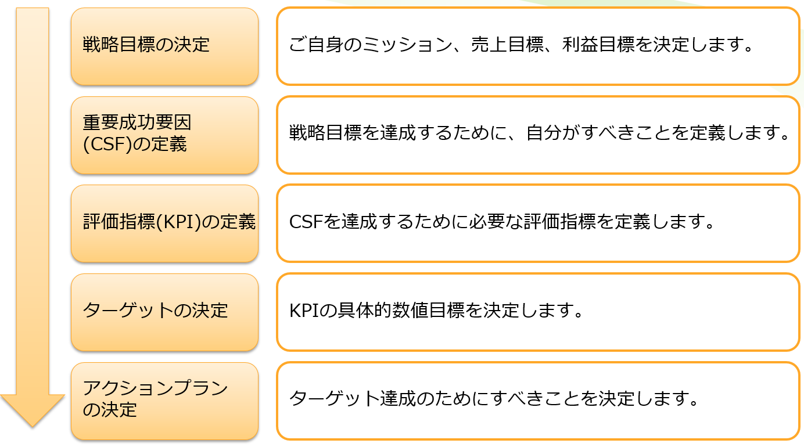
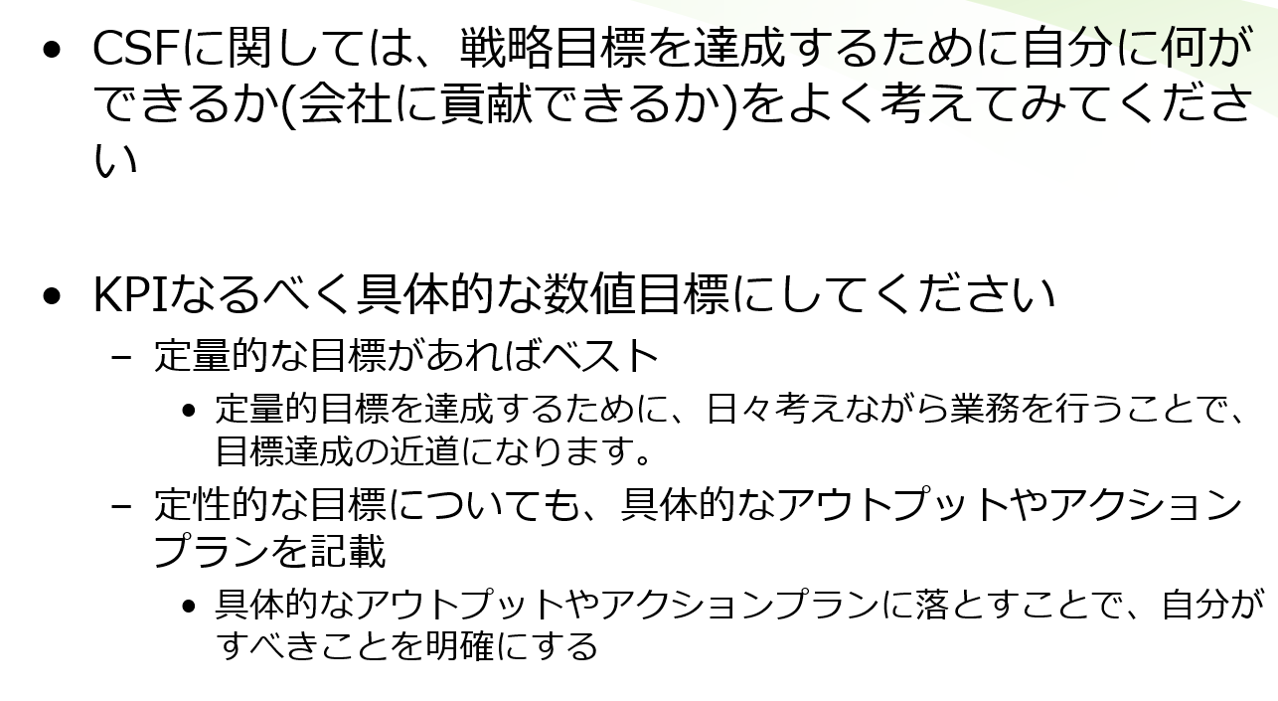

 |  |  |  | Mục | Nhiệm vụ
 |  |  |  |  | Doanh thu
 |  |  |  |  | Lãi

Tài chính |  |  |  | ＣＳＦ |  |  |  |  |  |  |  |  |  | ＫＰＩ

Khách hàng |  |  |  | ＣＳＦ |  |  |  |  |  |  |  |  |  | ＫＰＩ

Nghiệp vụ/Quy trình |  |  |  | ＣＳＦ |  |  |  |  |  |  |  |  |  | ＫＰＩ

Học・Tiến bộ (Phản hồi ở phần quản lý mục tiêu) |  |  |  | ＣＳＦ |  |  |  |  |  |  |  |  |  | ＫＰＩ

